연도별 졸업후 상황(초등고)
연도 | 학제 | 진학율[%] | 졸업자 | 진학자
1999 | 초등학교 | 99.94 | 618,438 | 618,086 |  | 초=>중 | 중=>고 | 고=>대
1999 | 중학교 | 99.44 | 715,971 | 711,968 | 1999 | 99.94 | 99.44 | 66.63
1999 | 고등학교 | 66.63 | 747,723 | 498,183 | 2000 | 99.96 | 99.56 | 67.97
2000 | 초등학교 | 99.96 | 614,759 | 614,494 | 2001 | 99.95 | 99.57 | 70.44
 | 초=>중 | 중=>고 | 고=>대
1999 | 99.94 | 99.44 | 66.63
2000 | 99.96 | 99.56 | 67.97
2001 | 99.95 | 99.57 | 70.44
2002 | 99.97 | 99.55 | 74.17
2003 | 99.97 | 99.73 | 79.72
2004 | 99.98 | 99.72 | 81.28
2005 | 99.98 | 99.74 | 82.12
2006 | 99.98 | 99.77 | 82.08
2007 | 99.97 | 99.61 | 82.78
2008 | 99.98 | 99.66 | 83.78
2009 | 99.98 | 99.63 | 81.92
2010 | 99.98 | 99.69 | 78.94
2011 | 99.98 | 99.68 | 72.47
2012 | 99.98 | 99.70 | 71.29
2013 | 99.98 | 99.71 | 70.73
2014 | 99.98 | 99.72 | 70.91
2015 | 99.98 | 99.75 | 70.78
2016 | 99.97 | 99.74 | 69.78
2017 | 99.98 | 99.73 | 68.87
2018 | 99.99 | 99.70 | 69.71
2019 | 99.98 | 99.66 | 70.37
2020 | 99.98 | 99.67 | 72.52
2021 | 99.99 | 99.74 | 73.65
2022 | 99.97 | 99.70 | 73.35
2023 | 99.96 | 99.62 | 72.81
2024 | 99.96 | 99.59 | 73.57
2025
2000 | 중학교 | 99.56 | 631,398 | 628,644 | 2002 | 99.97 | 99.55 | 74.17
2000 | 고등학교 | 67.97 | 764,712 | 519,811 | 2003 | 99.97 | 99.73 | 79.72
2001 | 초등학교 | 99.95 | 614,917 | 614,589 | 2004 | 99.98 | 99.72 | 81.28
2001 | 중학교 | 99.57 | 626,507 | 623,795 | 2005 | 99.98 | 99.74 | 82.12
2001 | 고등학교 | 70.44 | 735,739 | 518,242 | 2006 | 99.98 | 99.77 | 82.08
2002 | 초등학교 | 99.97 | 630,187 | 630,002 | 2007 | 99.97 | 99.61 | 82.78
2002 | 중학교 | 99.55 | 602,675 | 599,941 | 2008 | 99.98 | 99.66 | 83.78
2002 | 고등학교 | 74.17 | 670,713 | 497,483 | 2009 | 99.98 | 99.63 | 81.92
2003 | 초등학교 | 99.97 | 627,964 | 627,795 | 2010 | 99.98 | 99.69 | 78.94
2003 | 중학교 | 99.73 | 597,576 | 595,986 | 2011 | 99.98 | 99.68 | 72.47
2003 | 고등학교 | 79.72 | 590,413 | 470,702 | 2012 | 99.98 | 99.70 | 71.29
2004 | 초등학교 | 99.98 | 693,076 | 692,944 | 2013 | 99.98 | 99.71 | 70.73
2004 | 중학교 | 99.72 | 600,378 | 598,705 | 2014 | 99.98 | 99.72 | 70.91
2004 | 고등학교 | 81.28 | 588,550 | 478,402 | 2015 | 99.98 | 99.75 | 70.78
2005 | 초등학교 | 99.98 | 707,126 | 707,013 | 2016 | 99.97 | 99.74 | 69.78
2005 | 중학교 | 99.74 | 616,499 | 614,900 | 2017 | 99.98 | 99.73 | 68.87
2005 | 고등학교 | 82.12 | 569,272 | 467,508 | 2018 | 99.99 | 99.70 | 69.71
2006 | 초등학교 | 99.98 | 691,774 | 691,657 | 2019 | 99.98 | 99.66 | 70.37
2006 | 중학교 | 99.77 | 612,936 | 611,496 | 2020 | 99.98 | 99.67 | 72.52
2006 | 고등학교 | 82.08 | 568,055 | 466,248 | 2021 | 99.99 | 99.74 | 73.65
2007 | 초등학교 | 99.97 | 682,911 | 682,685 | 2022 | 99.97 | 99.70 | 73.35
2007 | 중학교 | 99.61 | 677,547 | 674,922 | 2023 | 99.96 | 99.62 | 72.81
2007 | 고등학교 | 82.78 | 571,357 | 472,965 | 2024 | 99.96 | 99.59 | 73.57
2008 | 초등학교 | 99.98 | 680,804 | 680,648 | 2025
2008 | 중학교 | 99.66 | 690,438 | 688,092
2008 | 고등학교 | 83.78 | 581,921 | 487,509
2009 | 초등학교 | 99.98 | 657,402 | 657,293
2009 | 중학교 | 99.63 | 674,864 | 672,393
2009 | 고등학교 | 81.92 | 576,298 | 472,115
2010 | 초등학교 | 99.98 | 647,572 | 647,458
2010 | 중학교 | 99.69 | 668,575 | 666,509
2010 | 고등학교 | 78.94 | 633,539 | 500,091
2011 | 초등학교 | 99.98 | 617,533 | 617,406
2011 | 중학교 | 99.68 | 668,224 | 666,109
2011 | 고등학교 | 72.47 | 648,468 | 469,961
2012 | 초등학교 | 99.98 | 597,426 | 597,296
2012 | 중학교 | 99.70 | 645,975 | 644,055
2012 | 고등학교 | 71.29 | 636,724 | 453,899
2013 | 초등학교 | 99.98 | 602,343 | 602,200
2013 | 중학교 | 99.71 | 635,827 | 633,990
2013 | 고등학교 | 70.73 | 631,197 | 446,474
2014 | 초등학교 | 99.98 | 530,819 | 530,717
2014 | 중학교 | 99.72 | 606,494 | 604,785
2014 | 고등학교 | 70.91 | 632,983 | 448,817
2015 | 초등학교 | 99.98 | 464,835 | 464,730
2015 | 중학교 | 99.75 | 587,834 | 586,341
2015 | 고등학교 | 70.78 | 615,462 | 435,650
2016 | 초등학교 | 99.97 | 472,641 | 472,512
2016 | 중학교 | 99.74 | 593,614 | 592,075
2016 | 고등학교 | 69.78 | 607,598 | 423,997
2017 | 초등학교 | 99.98 | 454,007 | 453,921
2017 | 중학교 | 99.73 | 522,987 | 521,591
2017 | 고등학교 | 68.87 | 583,608 | 401,923
2018 | 초등학교 | 99.99 | 418,522 | 418,460
2018 | 중학교 | 99.70 | 457,771 | 456,407
2018 | 고등학교 | 69.71 | 566,545 | 394,923
2019 | 초등학교 | 99.98 | 432,909 | 432,825
2019 | 중학교 | 99.66 | 464,717 | 463,130
2019 | 고등학교 | 70.37 | 568,736 | 400,218
2020 | 초등학교 | 99.98 | 474,778 | 474,688
2020 | 중학교 | 99.67 | 445,526 | 444,042
2020 | 고등학교 | 72.52 | 500,373 | 362,888
2021 | 초등학교 | 99.99 | 450,931 | 450,896
2021 | 중학교 | 99.74 | 412,562 | 411,471
2021 | 고등학교 | 73.65 | 437,515 | 322,246
2022 | 초등학교 | 99.97 | 431,813 | 431,698
2022 | 중학교 | 99.70 | 427,340 | 426,078
2022 | 고등학교 | 73.35 | 445,815 | 326,986
2023 | 초등학교 | 99.96 | 454,790 | 454,592
2023 | 중학교 | 99.62 | 468,837 | 467,067
2023 | 고등학교 | 72.81 | 429,910 | 313,012
2024 | 초등학교 | 99.96 | 457,130 | 456,966
2024 | 중학교 | 99.59 | 443,743 | 441,919
2024 | 고등학교 | 73.57 | 394,058 | 289,918

연도별 졸업자수
 | 학사 | 석사 | 박사
1999 | 209,496 | 41,482 | 5,586
2000 | 219,731 | 47,226 | 6,141
2001 | 244,897 | 53,109 | 6,221
2002 | 249,924 | 56,991 | 6,757
2003 | 263,625 | 64,259 | 7,240
2004 | 274,439 | 66,720 | 8,008
2005 | 274,428 | 68,439 | 8,602
2006 | 276,675 | 69,834 | 8,909
2007 | 283,787 | 70,092 | 9,082
2008 | 289,633 | 72,924 | 9,369
2009 | 285,405 | 75,685 | 9,912
2010 | 285,559 | 77,328 | 10,542
2011 | 299,541 | 79,403 | 11,645
2012 | 303,952 | 82,765 | 12,243
2013 | 300,007 | 82,938 | 12,625
2014 | 306,296 | 82,805 | 12,931
2015 | 326,770 | 81,664 | 13,077
2016 | 338,476 | 81,460 | 13,882
2017 | 339,507 | 83,605 | 14,316
2018 | 327,527 | 82,858 | 14,674
2019 | 327,707 | 82,137 | 15,308
2020 | 327,721 | 83,046 | 16,139
2021 | 329,250 | 80,030 | 16,420
2022 | 339,907 | 83,869 | 17,760
2023 | 318,335 | 83,680 | 17,673
2024 | 314,502 | 87,947 | 18,714
 | 학사 |  |  | 석사 | 박사
1999 | 209,496 | 5,106 | 204,390 | 41,482 | 5,586
2000 | 219,731 | 5,233 | 214,498 | 47,226 | 6,141
2001 | 244,897 | 5,195 | 239,702 | 53,109 | 6,221
2002 | 249,924 | 5,072 | 244,852 | 56,991 | 6,757
2003 | 263,625 | 5,499 | 258,126 | 64,259 | 7,240
2004 | 274,439 | 7,381 | 267,058 | 66,720 | 8,008
2005 | 274,428 | 5,595 | 268,833 | 68,439 | 8,602
2006 | 276,675 | 6,129 | 270,546 | 69,834 | 8,909
2007 | 283,787 | 5,929 | 277,858 | 70,092 | 9,082
2008 | 289,633 | 6,963 | 282,670 | 72,924 | 9,369
2009 | 285,405 | 6,346 | 279,059 | 75,685 | 9,912
2010 | 285,559 | 5,956 | 279,603 | 77,328 | 10,542
2011 | 299,541 | 5,574 | 293,967 | 79,403 | 11,645
2012 | 303,952 | 5,225 | 298,727 | 82,765 | 12,243
2013 | 300,007 | 5,055 | 294,952 | 82,938 | 12,625
2014 | 306,296 | 4,690 | 301,606 | 82,805 | 12,931
2015 | 326,770 | 4,357 | 322,413 | 81,664 | 13,077
2016 | 338,476 | 3,833 | 334,643 | 81,460 | 13,882
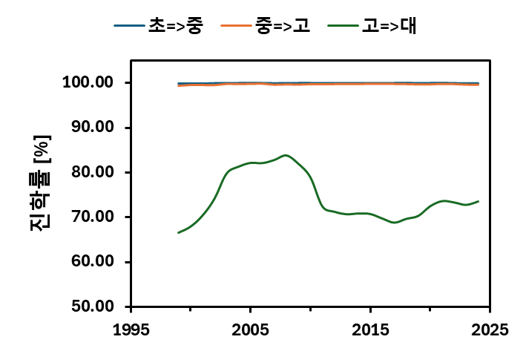
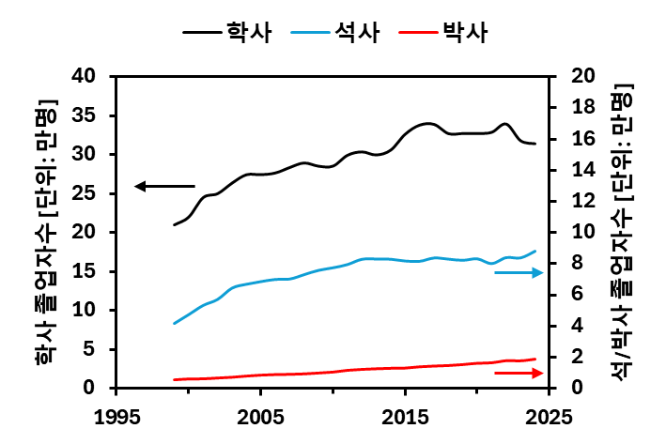
2017 | 339,507 | 3,857 | 335,650 | 83,605 | 14,316
2018 | 327,527 | 3,792 | 323,735 | 82,858 | 14,674
2019 | 327,707 | 3,824 | 323,883 | 82,137 | 15,308
2020 | 327,721 | 3,717 | 324,004 | 83,046 | 16,139
2021 | 329,250 | 3,818 | 325,432 | 80,030 | 16,420
2022 | 339,907 | 3,822 | 336,085 | 83,869 | 17,760
2023 | 318,335 | 3,575 | 314,760 | 83,680 | 17,673
2024 | 314,502 | 3,484 | 311,018 | 87,947 | 18,714

학위과정별 졸업자수
 | 학사 |  |  |  |  |  |  | 석사 |  |  |  |  |  |  | 박사
 | 인문 | 사회 | 교육 | 공학 | 자연 | 의약 | 예체능 | 인문 | 사회 | 교육 | 공학 | 자연 | 의약 | 예체능 | 인문 | 사회 | 교육 | 공학 | 자연 | 의약 | 예체능
2024 | 44,369 | 102,241 | 23,669 | 96,255 | 40,235 | 29,520 | 38,841 | 11,237 | 26,679 | 13,697 | 15,572 | 7,257 | 7,089 | 6,416 | 1,809 | 3,561 | 1,163 | 4,872 | 2,792 | 2,373 | 2,144
2020 | 52,959 | 108,049 | 27,766 | 87,360 | 40,140 | 28,704 | 39,332 | 11,675 | 24,311 | 13,574 | 13,435 | 6,514 | 7,648 | 5,889 | 1,582 | 3,016 | 1,014 | 4,518 | 2,745 | 2,262 | 1,002
2015 | 54,538 | 115,031 | 28,363 | 82,860 | 43,925 | 23,998 | 40,548 | 11,079 | 23,502 | 13,942 | 13,477 | 6,601 | 8,037 | 5,026 | 1,272 | 2,518 | 826 | 3,332 | 2,282 | 2,056 | 791

 | 학사 |  | 석사 |  | 박사
 | 이공계 | 기타 | 이공계 | 기타 | 이공계 | 기타
2024 | 136,490 | 238,640 | 22,829 | 65,118 | 7,664 | 11,050
2020 | 127,500 | 256,810 | 19,949 | 63,097 | 7,263 | 8,876
2015 | 126,785 | 262,478 | 20,078 | 61,586 | 5,614 | 7,463

 | 2015 | 2020 | 2024
이공계 | 126785 | 127500 | 136490 | 126785
기타 | 262478 | 256810 | 238640 | 262478

 | 2015 | 2020 | 2024
이공계 | 20078 | 19949 | 22829
기타 | 61586 | 63097 | 65118

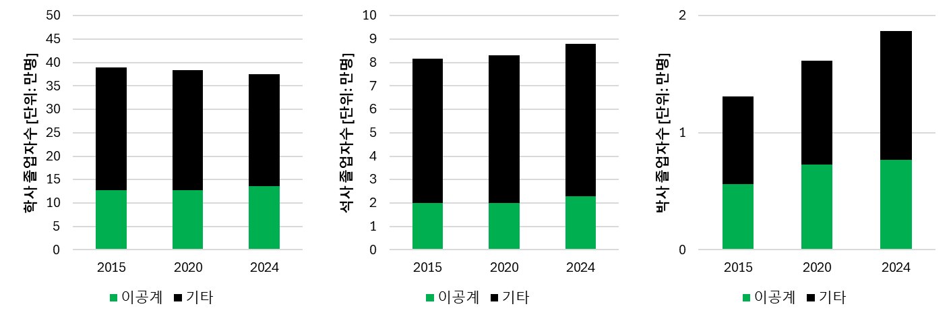
 | 2015 | 2020 | 2024
이공계 | 5614 | 7263 | 7664
기타 | 7463 | 8876 | 11050

